Sheet1
 |  |  |  | 排名 | 分数 | 排名差异 | 全部排名 | 曝光热度 | 出行信息 | 经营内容 | 活跃度 | 互动量 |  |  |  |  |  |  | 曝光次数 |  |  | 意向顾客数 |  | 评论数 | 收藏次数
id | b_uid | yid | pid | rank | score | rank diff | total_cnt | show | travel | content | activity | interact | show_max | travel_max | content_max | score_total | activity_max | interact_max | yesterday_show_cnt | yesterday_favor_cnt | yesterday_show_diff | yesterday_favor_diff | yesterday_intent_cnt | yesterday_comment_cnt | yesterday_intent_diff | yesterday_comment_diff | updatetime
63 | 1772359513341447 | 51600021 | f3f125151be63539c5effbb6 | 5497 | 128 | 396 | 15250 | 9 | 50 | 0 | 0 | 0 | 100 | 100 | 100 | 128 | 100 | 100 | 163 | 1 | -15 | 1 | 9 | 0 | 0 | 0 | 2023-08-18
194 | 1772359513341447 | 51600021 | f3f125151be63539c5effbb6 | 5488 | 140 | 9 | 15438 | 13 | 50 | 0 | 0 | 1 | 100 | 100 | 100 | 140 | 100 | 100 | 229 | 1 | 51 | 0 | 15 | 0 | 3 | 0 | 2023-08-21
...
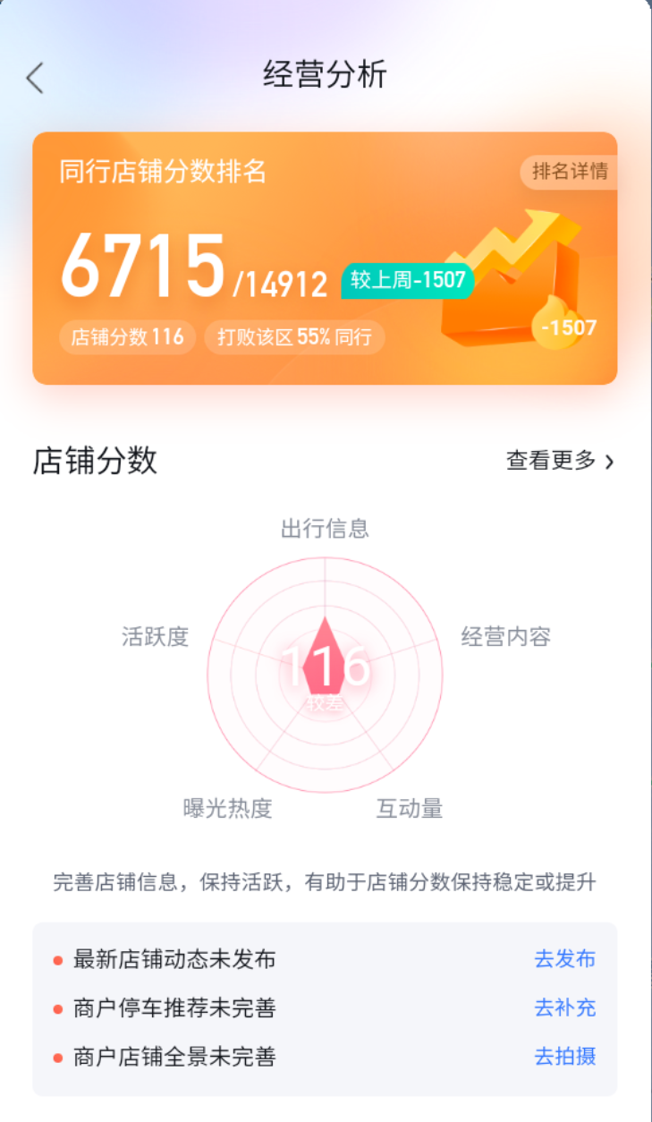
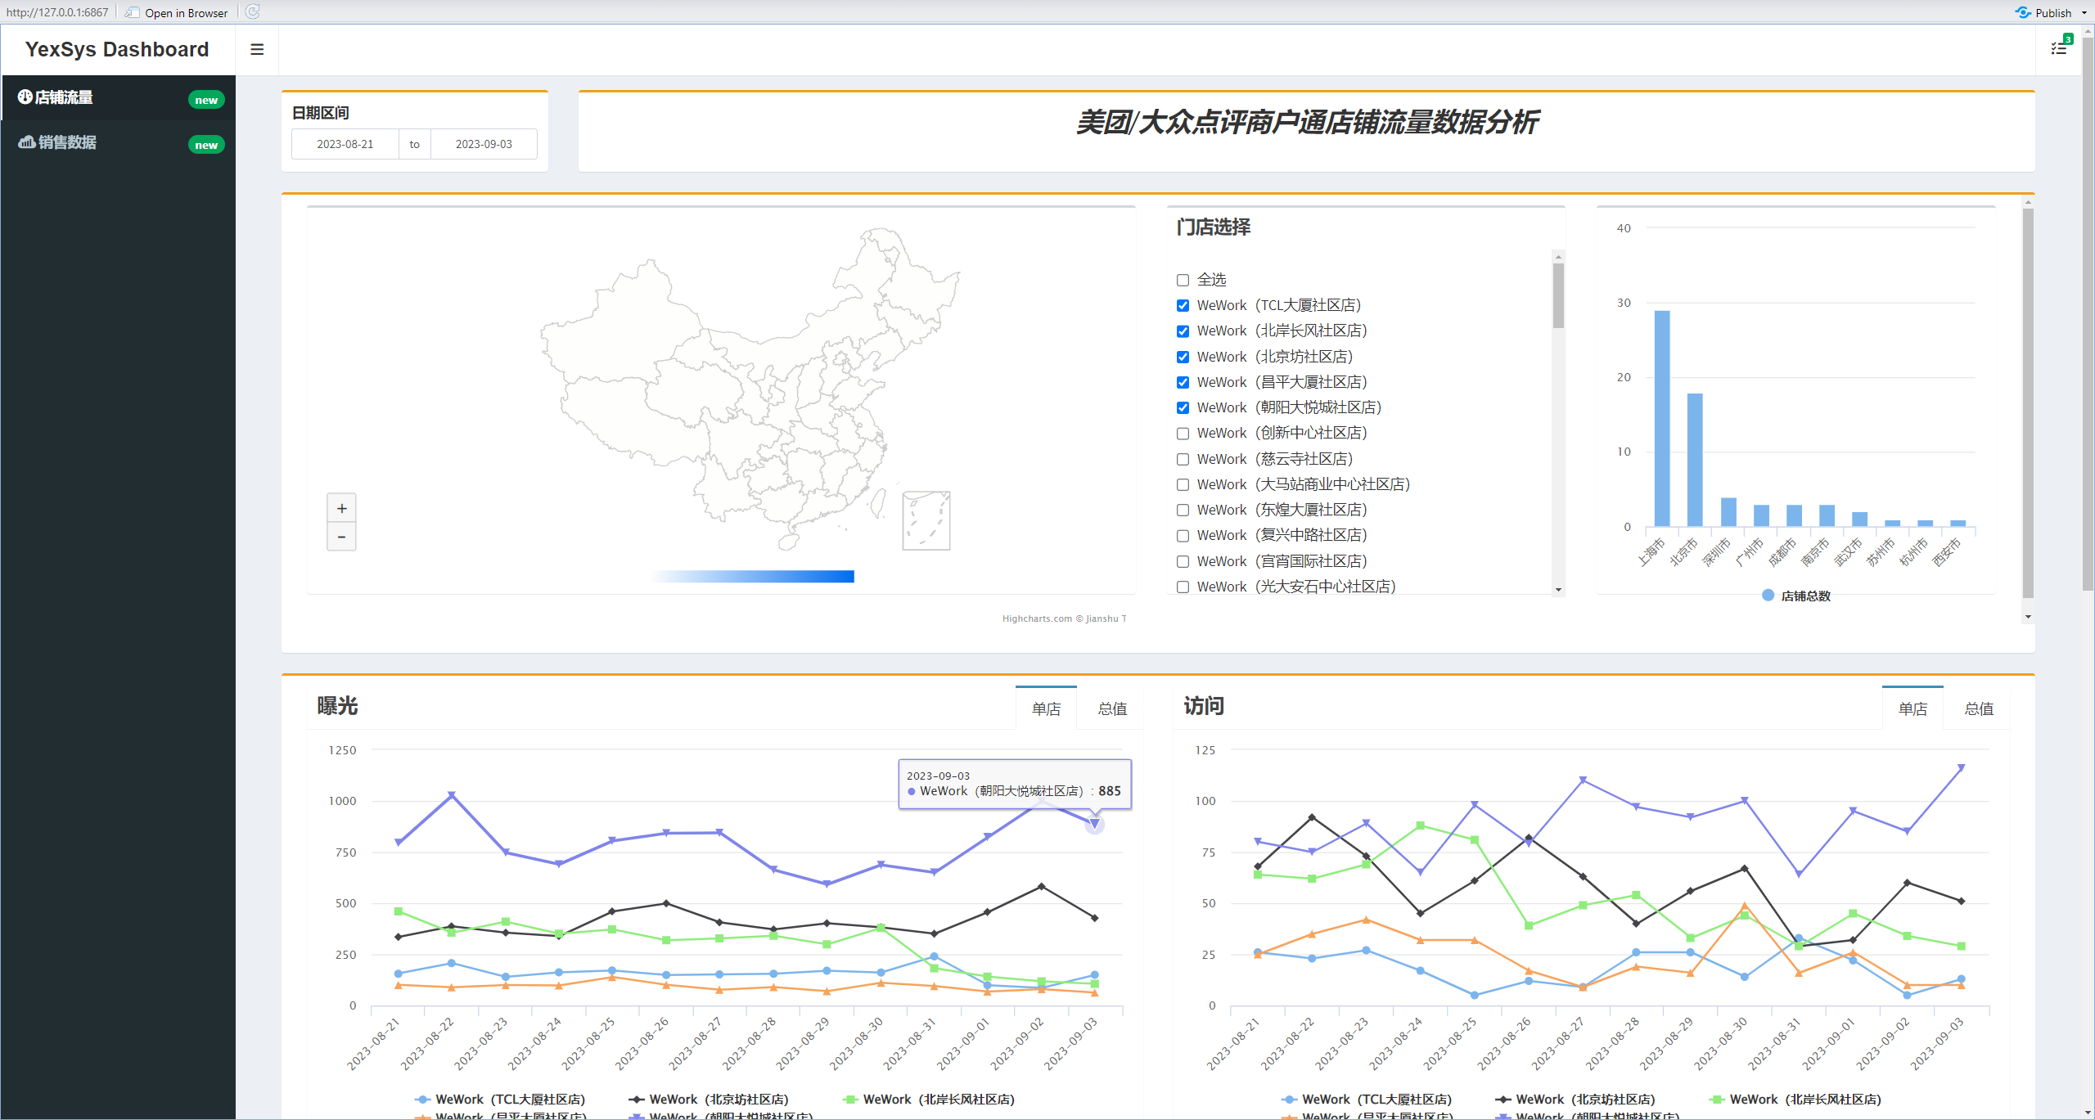
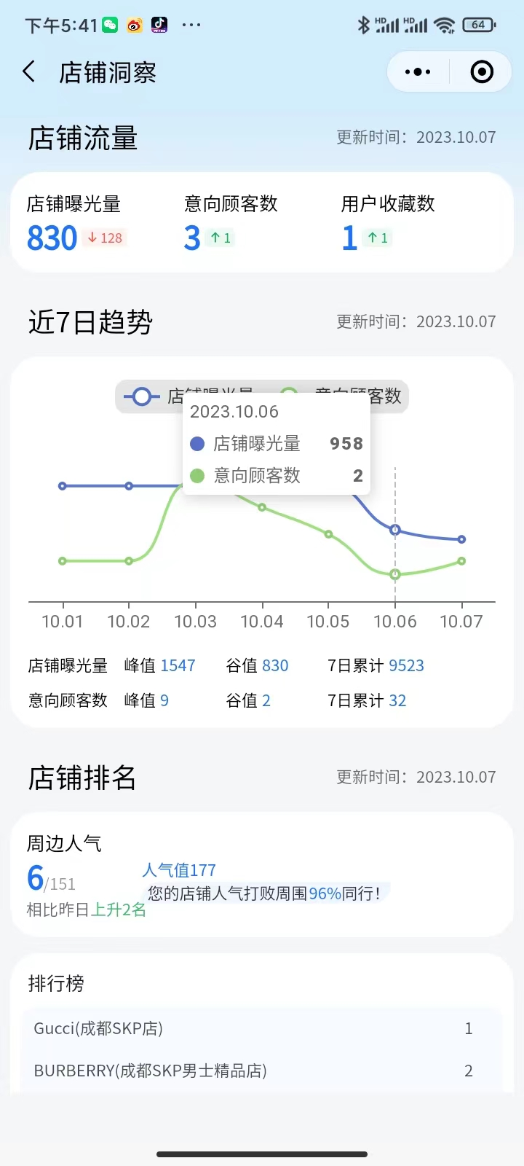

 |  |  |  |  |  |  | 百度
 |  |  |  |  |  |  |  |  |  |  |  |  |  |  |  |  | 腾讯
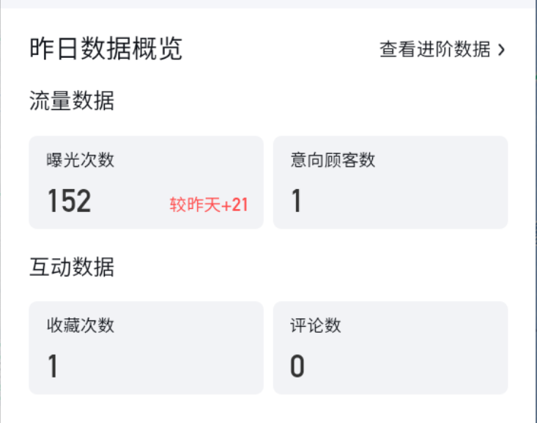
 |  |  |  |  |  |  |  |  |  |  |  |  |  |  |  |  | 前50名能知道排名，人气值，周边排名
 |  |  |  |  |  |  |  |  |  |  |  |  |  |  |  |  | 单日单店数据
 |  |  |  |  |  |  |  |  |  |  |  |  |  |  |  |  | 数据在库里

 |  |  |  |  |  |  |  |  |  |  |  |  |  |  |  |  |  |  | 门店选择，添加城市选项

 |  |  |  |  |  |  |  |  |  |  |  |  |  |  |  |  |  |  | 曝光次数/意向顾客数/收藏次数
 |  |  |  |  |  |  |  |  |  |  |  |  |  |  |  |  |  |  | 高德/腾讯分2张展示
 |  |  |  |  |  |  |  |  |  |  |  |  |  |  |  |  |  |  | 思考下如何对比展示会比较好看

 |  |  |  |  |  |  |  |  |  |  |  |  |  |  |  |  |  |  | 此数据都是单店单日的
 |  |  |  |  |  |  |  |  |  |  |  |  |  |  |  |  |  |  | 思考下全门店数据如何展示会比较清晰

